Rapport info
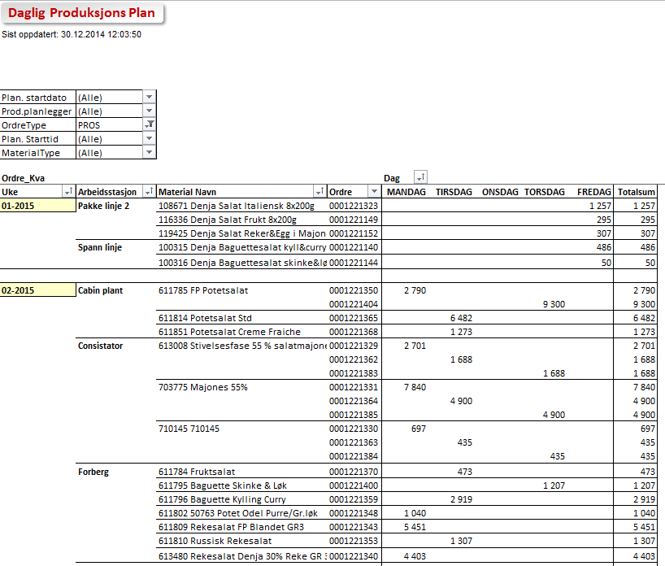

Daglig Produksjons Plan

 | Trykk F10 for å vise seleksjoner for rapport

Rapporten Inneholder |  | Rapport Statistikker
- Denne rapporten viser alle prosessordrer og plan ordrer for den fabrikken/perioden du har valgt.
- Bruk denne som en daglig produksjonsplan per arbeidsstasjon.


- Rapporten er i utgangspunktet sortert etter Produksjon planlegger, arbeidsstasjon og starttid.

- Nøkkeltall er ordre kvantum og levert kvantum for prosessordrer, planlagt kvantum for plan ordrer
og planlagt prosess tid

Brukerinstruks
- Velg fabrikk og eventuelt materialtype / planlegger du ønsker å se på
- Kjør rapport (F8) og du får frem alle prosessorde og planordre for den perioden du har valgt
- Dersom du ønsker rapporten tilpasset dine behov kan du filtrere utvalgsmeny øverst til venstre, eventuelt drille ned i detaljer
- Du kan også legge til felt i rapporten fra feltoversikt som du får fram via meny.

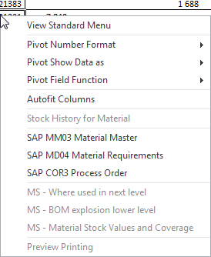

- Under vises daglig produksjonsplan pr planlegger og arbeidssted med detaljer
- Du kan gå direkte inn i SAP fra rapporten ved å høyreklikke på ønsket linje og velge mm03, md04 eller cor3. Husk da å bruke pil tilbake for å komme tilbake

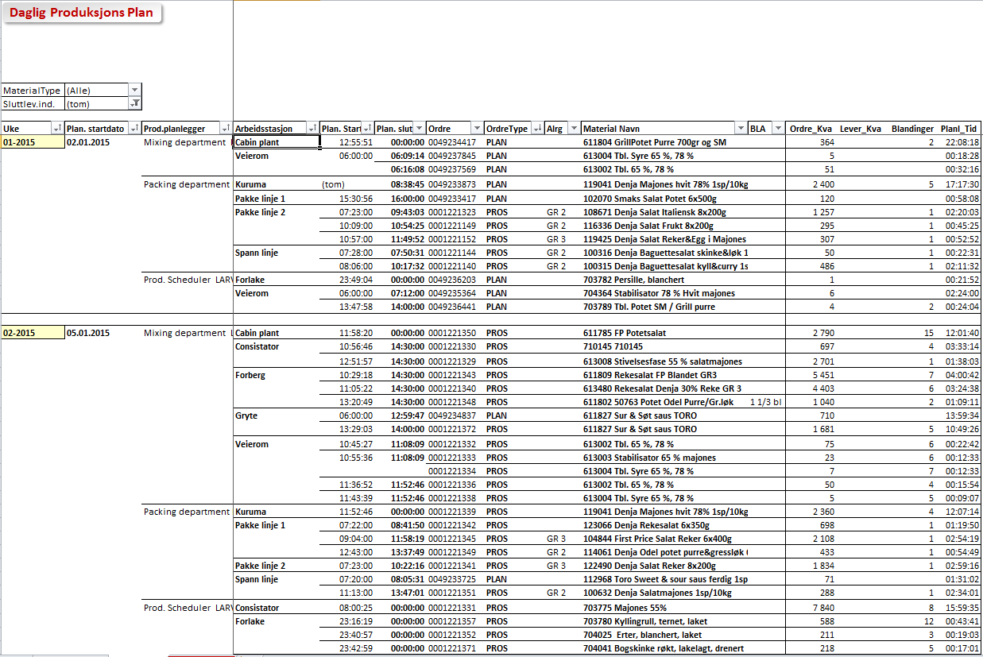

- Det er også laget en rapport pr uke og dag som vist under

Elverum
Daglig Produksjons Plan

MaterialType | (All)
Sluttlev.ind. | (blank)
Styringsnøkkel | (All)

Uke | Dag | Plan. startdato | Prod.planlegger | Arbeidsstasjon | Plan. Starttid | Plan. slutttid | Ordre | OrdreType | Alrg | Material | Materialbeskrivelse | Info | Ordre_Kva D-pakk | Ordre_Kva F-pakk | Blandinger | Lever_Kva D-pakk | Avrundingsverdi
40-2014 | TIRSDAG | 30.09.2014 | FR00/055 | FR7099 FR00/FR7099 | 7:00:00 | 7:45:41 | 0001213749 | PROD |  | 69362 | Biffstrimler marinert, tromlet |  | 2625 | 2625 | 0 | 2624 | 438

Grand Total |  |  |  |  |  |  |  |  |  |  |  |  | 2625 | 2625 | 0 | 2624 | 438

Oversikt
Daglig Produksjons Plan

MaterialType | (All)
Sluttlev.ind. | (blank)
Styringsnøkkel | (All)

Uke | Plan. startdato | Prod.planlegger | Arbeidsstasjon | Plan. Starttid | Plan. slutttid | Ordre | OrdreType | Alrg | Material Navn | Info | Ordre_Kva | Lever_Kva | Blandinger | Planl_Tid | Antall DPK
40-2014 | 30.09.2014 | FR00/055 | FR7099 FR00/FR7099 | 7:00:00 | 7:45:41 | 0001213749 | PROD |  | 069362 Biffstrimler marinert, tromlet |  | 2,625 | 2,624 | 0 | 0.36 | 2625

Grand Total |  |  |  |  |  |  |  |  |  |  | 2,625 | 2,624 | 0 | 0.36 | 2625

Uke Visning
Daglig Produksjons Plan
0

Plan. startdato | (All)
Prod.planlegger | (All)
OrdreType | PROD
Plan. Starttid | (All)
MaterialType | (All)
Styringsnøkkel | (All)

Ordre_Kva |  |  |  | Dag
Uke | Arbeidsstasjon | Material Navn | Ordre | TIRSDAG | Grand Total
40-2014 | FR7099 FR00/FR7099 | 069362 Biffstrimler marinert, tromlet | 0001213749 | 2,625 | 2,625
 | FR7507 FR00/FR7507 | 068583 Posteiansjos M/Lake Hakket | 0001214824 | 300 | 300

Grand Total |  |  |  | 2,925 | 2,925

